关系图
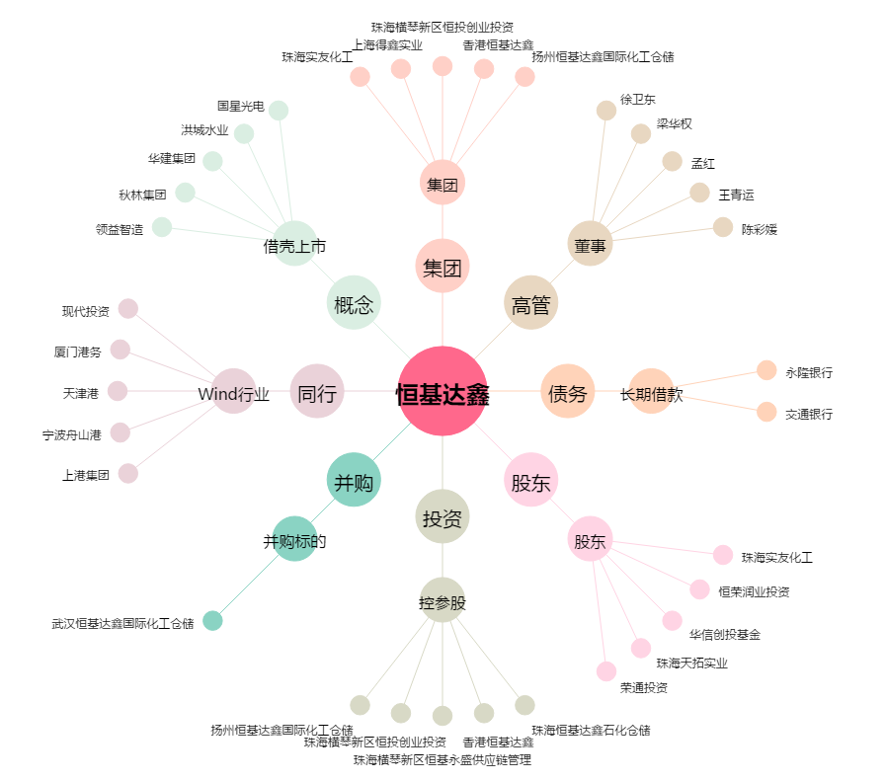
恒基达鑫[002492.SZ] - 关系概览图

